关系图
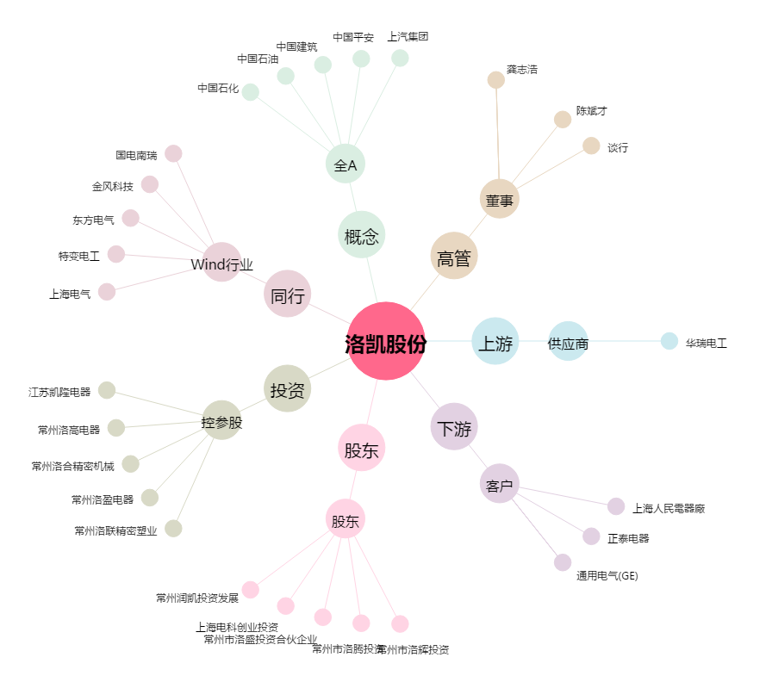
洛凯股份[603829.SH] - 关系概览图

